Questão 3
dados amostrais |  | μ= | 2250 | N | n= | 34
Dado | H0 |  |  |  |  |  |  | 1928.24 | 524.95 | 119.07 | 3126.13
2216 | 2250 | = | 2259.91 | N | s2 | 1449.1132 |  | 1218.83 | 1688.24 | 444.71 | 9.54
2225 | 2250 |  |  |  |  |  |  | 3374.24 | 24.13 | 227.65 | 1231.18
2318 | 2250 | s= | 38.0672 |  |  |  |  | 3126.13 | 1928.24 | 1688.24 | 846.13
2204 | 2250 |  |  |  |  |  |  | 9.54 | 1218.83 | 24.13 | 119.07
2263 | 2250 | α= | 0.05 |  |  |  |  | 1231.18 | 3374.24 | 1928.24 | 444.71
2295 | 2250 |  |  |  |  |  |  | 1928.24 | 1928.24 | 1218.83 | 227.65
2216 | 2250 | Zc= | 1.96 |  |  |  |  | 1218.83 | 1218.83 | 3374.24 | 101.77
2225 | 2250 |  |  |  |  |  |  | 3374.24 | 3374.24
2318 | 2250 | Zcal= | 1.5182
2237 | 2250 |  |  |  |  |  |  | 17409.48 | 15279.95 | 9025.12 | 6106.18
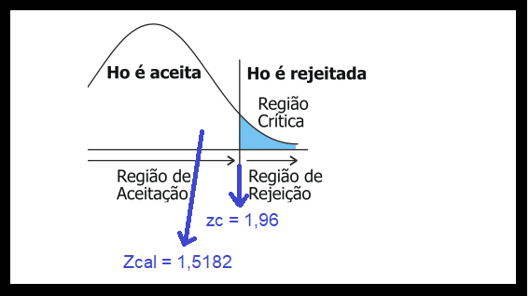
2301 | 2250
2255 | 2250
2216 | 2250 |  |  |  |  |  | Teste-z: duas amostras para médias
2225 | 2250
2318 | 2250 |  |  |  |  |  |  | Dado | H0
2216 | 2250 |  |  |  |  |  | Média | 2259.9117647 | 2250
2225 | 2250 |  |  |  |  |  | Variância conhecida | 1449.1132 | 0.0001
2318 | 2250 |  |  |  |  |  | Observações | 34 | 34
2249 | 2250 |  |  |  |  |  | Hipótese da diferença de média | 0
2281 | 2250 |  |  |  |  |  | z | 1.5182359512
2275 | 2250 |  |  |  |  |  | P(Z<=z) uni-caudal | 0.064477463717
2301 | 2250 |  |  |  |  |  | z crítico uni-caudal | 1.644853627
2255 | 2250 |  |  |  |  |  | P(Z<=z) bi-caudal | 0.12895492743
2216 | 2250 |  |  |  |  |  | z crítico bi-caudal | 1.9599639845
2225 | 2250
2318 | 2250
2204 | 2250
2263 | 2250
2295 | 2250
2289 | 2250
2249 | 2250
2281 | 2250
2275 | 2250
2270 | 2250

